信用交易
融资融券市场交易数据统计(2024-05-17)

标的证券 | 融资融券余额（亿元） | 融资余额（亿元） | 融券余额（亿元） | 融资买入额（亿元） | 融资融券规模变化（亿元） | 融资余额增幅(‰) | 融券余额增幅(%)
统计数据 | 15,341.79 | 14,934.35 | 395.98 | 766.38 | -41.89 | -3.02 | 0.88
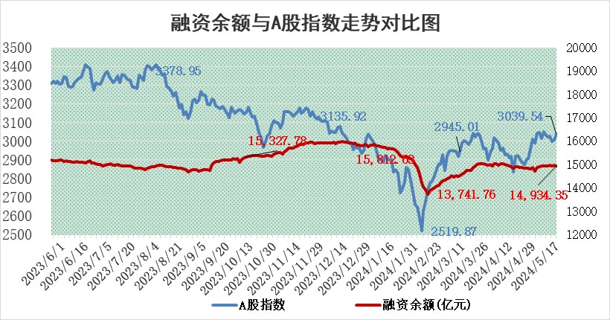

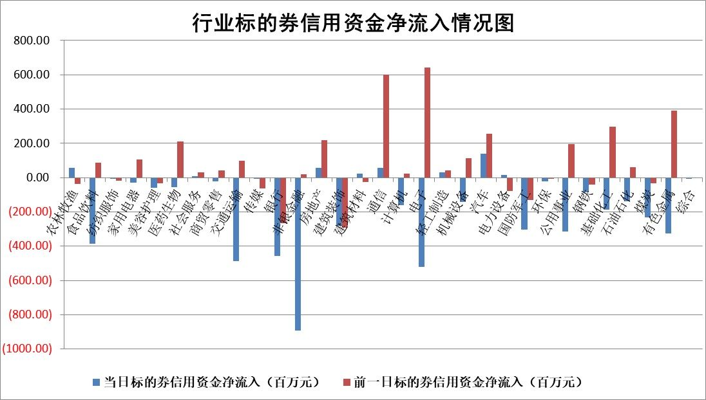

 |  |  |  |  |  |  |  | 2

 |  |  |  |  |  |  |  | 5
标的基金代码 | 标的基金简称 | 融资余额/市值(%) | 融资余额增幅(%) | 融资买入额/成交金额(%) | （融资余额净增额-融券余额净增额）/市值(‱) | 融券余额降幅(%) | ABS[（融资余额净增额-融券余额净增额）/市值净增额-1](%)
159902 | 华夏中小板ETF | 1.14 | -0.36 | 0.07 | -0.42 | -1.03 | 100.42
159915 | 易方达创业板ETF | 1.92 | 11.24 | 46845.74 | 19.46 | 3.40 | 84.57
159919 | 嘉实沪深300ETF | 0.64 | -0.38 | 1.11 | -0.15 | 2.35 | 100.12
159920 | 华夏恒生ETF | 41.44 | -0.39 | 13.44 | -16.40 | -0.95 | 117.42
159922 | 嘉实中证500ETF | 0.62 | 67.42 | 37.08 | 23.49 | -1.47 | 82.79
159925 | 南方沪深300ETF | 0.04 | -22.28 | 0.26 | -1.12 | -1.26 | 100.90
159928 | 消费ETF | 0.92 | 0.58 | 1.25 | 0.45 | -4.03 | 99.68
159934 | 易方达黄金ETF | 97.66 | -0.38 | 6.70 | -37.31 | 0.00 | 399.83
159939 | 全指信息技术ETF | 0.80 | -1.65 | 3.17 | -1.34 | 0.00 | 101.07
159940 | 全指金融地产ETF | 0.12 | -15.92 | 0.09 | -2.24 | 0.00 | 100.94
159995 | 半导体芯片ETF | 2.65 | -1.27 | 112.29 | -3.76 | -2.14 | 103.46
159997 | 天弘中证电子ETF | 2.11 | 0.63 | 12.24 | 1.31 | -1.07 | 98.76
159998 | 天弘中证计算机主题ETF | 0.66 | -0.39 | 0.04 | -18.60 | -11.59 | 113.17
510050 | 华夏上证50ETF | 4.00 | 0.33 | 191.25 | 0.98 | -8.16 | 99.55
510180 | 华安上证180ETF | 0.42 | -4.47 | 2.94 | -2.04 | -18.69 | 102.16
510880 | 华泰柏瑞红利ETF | 0.29 | 1.77 | 1.65 | 0.34 | -22.04 | 94.32
510900 | 易方达恒生H股ETF | 50.53 | -0.52 | 6.62 | -26.16 | 0.00 | 125.41
511010 | 5年期国债ETF | 8.15 | 1.49 | 0.55 | 11.93 | 0.00 | 263.41
511380 | 可转债及可交换债券ETF | 3.62 | -0.04 | 4.77 | -0.16 | -0.20 | 100.15
512000 | 全指证券ETF | 8.44 | -1.51 | 18.65 | -12.81 | 4.57 | 108.21
512010 | 沪深300医药卫生ETF | 5.79 | 0.30 | 45.65 | 0.46 | -4.55 | 102.52
512070 | 沪深300非银ETF | 2.14 | -1.63 | 38.57 | -3.10 | 7.74 | 100.59
512400 | 南方中证申万有色金属ETF | 1.43 | -7.57 | 1.59 | -12.71 | -3.97 | 24.31
512580 | 广发中证环保产业ETF | 1.11 | -2.69 | 0.14 | -3.11 | -0.64 | 105.19
512660 | 国泰中证军工ETF | 2.61 | -3.66 | 8.93 | -10.35 | -1.66 | 106.45
512800 | 华宝中证银行ETF | 12.87 | -4.18 | 3.78 | -55.49 | 2.12 | 766.24
512980 | 广发中证传媒ETF | 1.18 | -3.20 | 292.00 | -2.87 | 7.09 | 109.15
515030 | 华夏中证新能源汽车ETF | 2.45 | -3.91 | 11.42 | -10.07 | -0.65 | 106.21
515050 | 华夏中证5G通信主题ETF | 0.96 | 0.76 | 4.84 | 0.61 | -1.22 | 99.25
515070 | 华夏中证人工智能ETF | 3.29 | -1.82 | 7.06 | -6.66 | -0.97 | 111.84
标的股票比较指标 |  | 融资余额/流通A股市值(%) | 融资余额增幅(%) | 融资买入额/成交金额(%) | （融资余额净增额-融券余额净增额）/流通A股市值(‱) | 融券余额降幅(%) | ABS[（融资余额净增额-融券余额净增额）/流通A股市值净增额-1](%)
前十名标的个股 |  | 仁东控股 | 广联达 | 康为世纪 | 盛景微 | 康欣新材 | 侨源股份
 |  | 纽泰格 | 天承科技 | 国光电气 | 广联达 | 晶品特装 | 优宁维
 |  | 中研股份 | 苏泊尔 | 福建高速 | 天承科技 | 江天化学 | 同飞股份
 |  | 雅博股份 | 滨江集团 | 悦安新材 | 苏州规划 | 美克家居 | 安杰思
 |  | 骏成科技 | 三棵树 | 皖仪科技 | 创益通 | 森泰股份 | 蓝盾光电
 |  | 华安鑫创 | 蒙泰高新 | 永信至诚 | 康鹏科技 | 东星医疗 | 天准科技
 |  | 容百科技 | 坚朗五金 | 蓝盾光电 | 肇民科技 | 浙江恒威 | 明阳智能
 |  | 电气风电 | 盛景微 | 道森股份 | 赛维时代 | 济民医疗 | 康龙化成
 |  | 数码视讯 | 肇民科技 | 索辰科技 | 惠柏新材 | 湖南发展 | 中国电研
 |  | 精智达 | 津投城开 | 酒钢宏兴 | 敷尔佳 | 中视传媒 | 亚华电子
后十名标的个股 |  | 特发信息 | 嘉益股份 | 东旭蓝天 | 盛邦安全 | 首开股份 | 三变科技
 |  | 海峡创新 | 洁美科技 | 普利制药 | 万丰股份 | 帝尔激光 | 美亚光电
 |  | 傲农生物 | 盛邦安全 | 东旭光电 | 星湖科技 | 益客食品 | 天力锂能
 |  | 超华科技 | 匠心家居 | 威创股份 | 常青科技 | 阿拉丁 | 世纪恒通
 |  | 华微电子 | 万丰股份 | 特发信息 | 航天南湖 | 雅博股份 | 峰岹科技
 |  | 证通电子 | 奥特维 | 海峡创新 | 索宝蛋白 | 春立医疗 | 舜禹股份
 |  | 爱康科技 | 山东出版 | 傲农生物 | 德固特 | 吉翔股份 | 电广传媒 | ;
 |  | 长江健康 | 德固特 | 超华科技 | 麦加芯彩 | 亚泰集团 | 哈铁科技
 |  | 亿利洁能 | 华帝股份 | 华微电子 | 新天地 | 凤凰光学 | 徐家汇
 |  | 江苏阳光 | 星湖科技 | 证通电子 | 嘉益股份 | 藏格矿业 | 锦江航运
说明：1.以上普通交易数据和信用交易数据皆以交易日收盘后数据为基准；2.上述标的证券总数据只计算标的证券市场总数据，不包括从标的证券中调出去标的证券数据，所以与交易所公布的总值略有不同； 3.上述行业采用申万一级行业分类；4.以上标的基金和标的个股中比较的6个指标值中：前5个（从左至右）为正向指标，值越大排名越靠前；第6个为逆向指标，值越小，排名越靠前；5.第6个指标中ABS[]表示求绝对值，其主要用于考量信用资金相对净流入对股价相对净变化的贡献程度；6.数据来源：wind，交易所。

 | 证券代码 | 新增融资余额 | 融资买入额 | 融资买入增幅前10
远大智能 | 002689 | 28175353 | 42268582 | 199%
亚太股份 | 002284 | 21555247 | 34242865 | 82%
赛诺医疗 | 688108 | 72122899 | 101076547 | 78%
湖南发展 | 000722 | 66023557 | 137112987 | 75%
柘中股份 | 002346 | 14584119 | 36845980 | 58%
国城矿业 | 000688 | 24683149 | 48240585 | 54%
兆新股份 | 002256 | 1985058 | 4066269 | 52%
凯美特气 | 002549 | 33806472 | 61340055 | 52%
华昌达 | 300278 | 13474542 | 19303225 | 48%
新华联 | 000620 | 27311937 | 39201759 | 43%

 | 证券代码 | 新增融资余额 | 融资买入额 | 融资买入增幅前10
兔宝宝 | 002043 | 73310337 | 89923983 | 334%
捷昌驱动 | 603583 | 26026415 | 31686727 | 262%
湘财股份 | 600095 | 94196837 | 132280449 | 252%
中谷物流 | 603565 | 49103883 | 60098371 | 234%
中青宝 | 300052 | 24215352 | 31377809 | 98%
顾家家居 | 603816 | 138518545 | 188424210 | 78%
喜临门 | 603008 | 31503289 | 48351944 | 77%
财信发展 | 000838 | 10831830 | 17666790 | 74%
苏州银行 | 002966 | 10578096 | 19143736 | 72%
金诚信 | 603979 | 23858538 | 36098133 | 60%

